β版
バグチェック

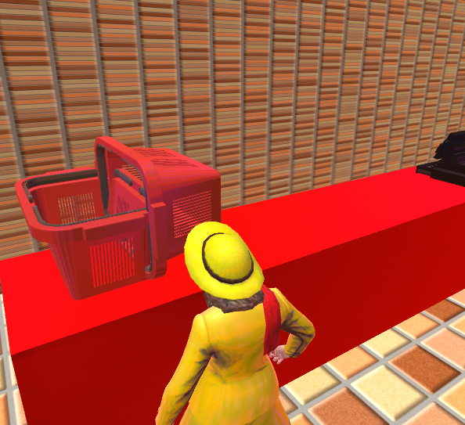
シーン場所 | バグの詳細 | 改善確認チェック
バージョン | Master | ✔ | カウンターにカゴを乗せる図
ロード画面 | ローディング中Bボタンを押すと同じシーンが複数読み込まれゲーム画面に進まない
ゲーム画面 | 帰りにカゴの荷物を落としてポイントを失う
ゲーム画面 | ステージ２の警備員が追いかけてくると捕まるまで追いかけてくる
ゲーム画面 | ライバルババアをカゴに乗っけて落とすとライバルババアのモーションがカートを持っている状態のまま棚に突っ走る
ゲーム画面 | 乗っけているカゴの牛を落とすと乗っかているモーションのまま牛が動き出してしまう
ゲーム画面 | 帰りのシーンにてカートを一つ持っている状態でAボタンを押すことでカゴを投げることが可能でポイントを失う
ゲーム画面 | 警備員に向かってカートで正面にぶつかり続けていると警備員の モーションで右側に移動し続け横の棚などにもすり抜ける
ゲーム画面 | タイム終了前にカゴを投げると黒いバックグラウンドから帰りのシーンに飛ばないためゲームが止まる
ゲーム画面 | 帰りのタイミングでLRを押すことが可能。 LRばかり押していると特売を捨ててポイントが0になる
ゲーム画面 | ライバルババアが特売品を乗っけているカートに正面からぶつかると 特売品を落とし落とした特売品は当たり判定が消えて拾えない
ゲーム画面 | じゃがいもしかない棚にカゴを置いてしまうとカゴを拾うことが できない
ゲーム画面 | 走っているヘラジカを捕まえるとカートを走らすことができなくなる
ゲーム画面 | レシートにヘラジカの文字がなく、右の画面で魚とヘラジカが 出現されてこない
ゲーム画面 | チュートリアルのレジ台にカゴを投げて乗っけると カゴを拾うことができない
ゲーム画面
ゲーム画面
ゲーム画面

